C IV - LZ 2020 SH, Teil 1

Statistisches Amt
für Hamburg und Schleswig-Holstein

 | STATISTISCHE BERICHTE
 | Kennziffer: C IV - LZ 2020 SH, Teil 1 Bodennutzung

 | Die Bodennutzung in Schleswig-Holstein
 | 2020
 | – endgültiges Ergebnis der Landwirtschaftszählung –

 | Herausgegeben am: 18. Februar 2022

Abb. 1 Regionale Einheiten
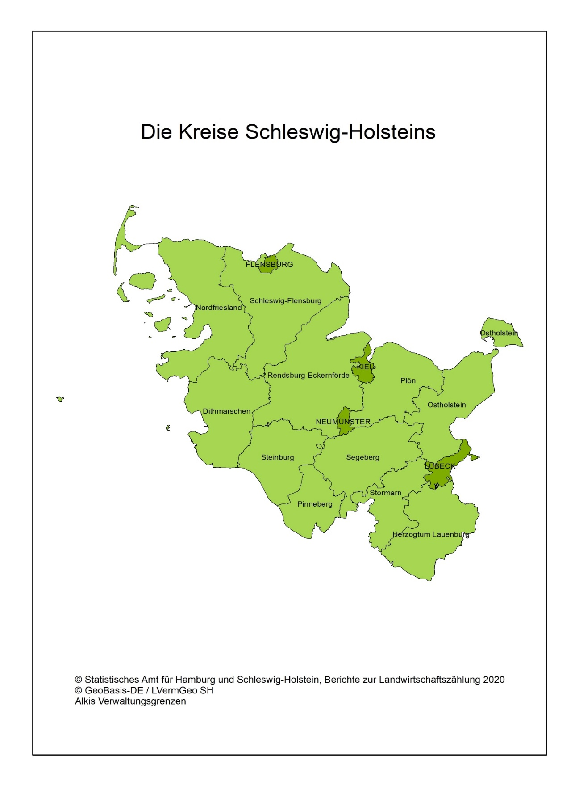
Abb. 1 Regionale Einheiten - Die Kreise Schleswig-Holsteins

Abb. 2
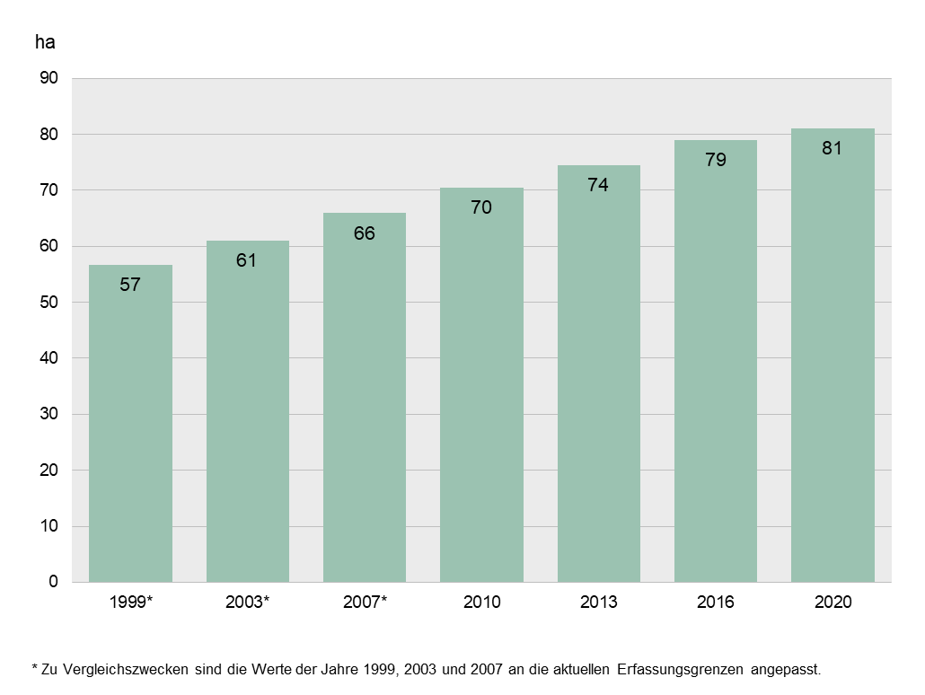
Abb. 2 Durchschnittliche Betriebsgröße in Schleswig-Holstein 1999, 2003, 2007, 2010, 2013, 2016 und 2020
- landwirtschaftlich genutzte Fläche in Hektar -

Abb. 3
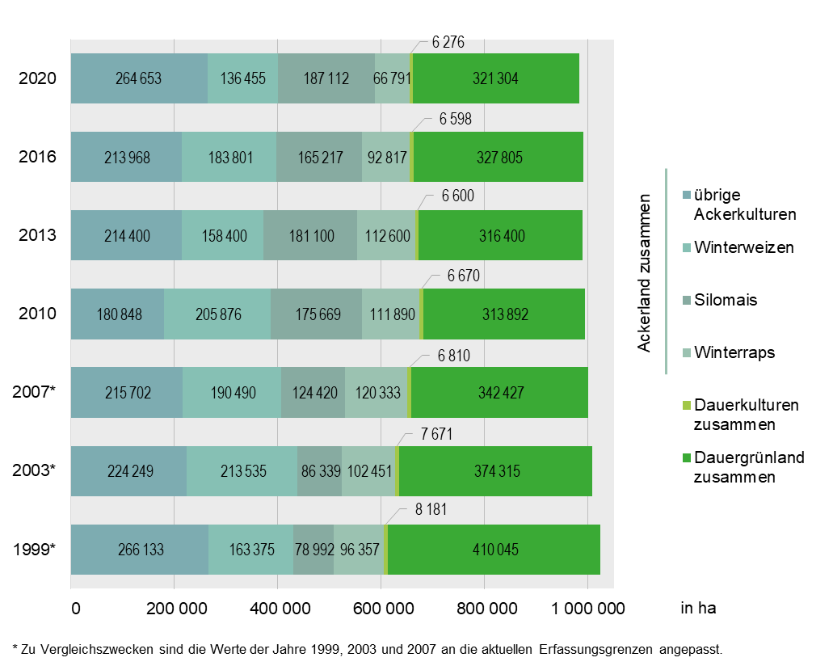
Abb. 3 Bodennutzung und Hauptkulturarten des Ackerlandes in Schleswig-Holstein 1999, 2003, 2007, 2010, 2013, 2016 und 2020
- landwirtschaftlich genutzte Fläche in Hektar -

Abb. 4
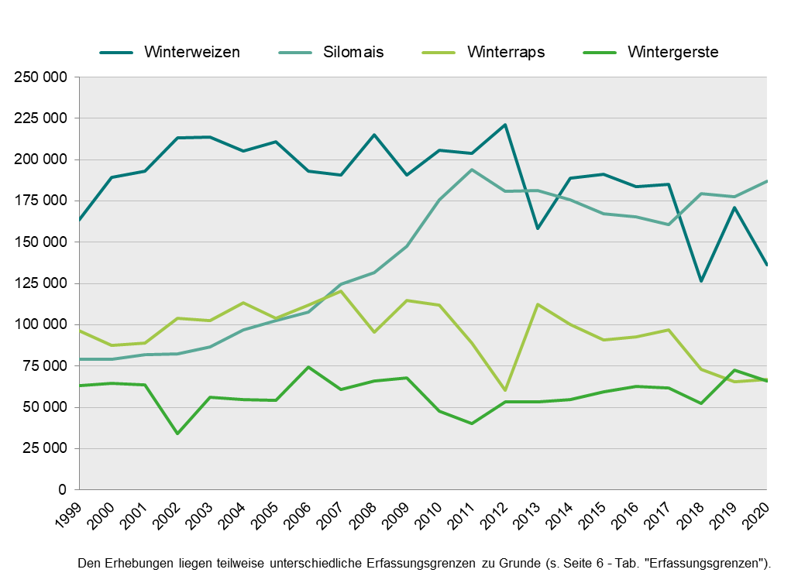
Abb. 4 Entwicklung der Anbaufläche von Winterweizen, Silomais, Winterraps und Wintergerste in Schleswig-Holstein 1999 bis 2020
- Fläche in Hektar -

Abb. 5
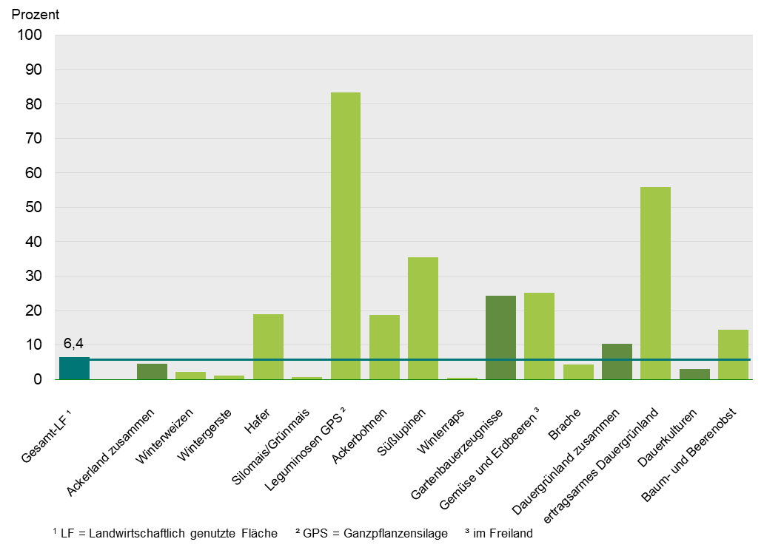
Abb. 5: Anteile ausgewählter ökologischer Hauptnutzungs- und Kulturarten an der jeweiligen gesamten Anbaufläche 2020
- Vergleichswert Anteil der ökologischen LF1 an der gesamten LF1 -

Abb. 6a + b
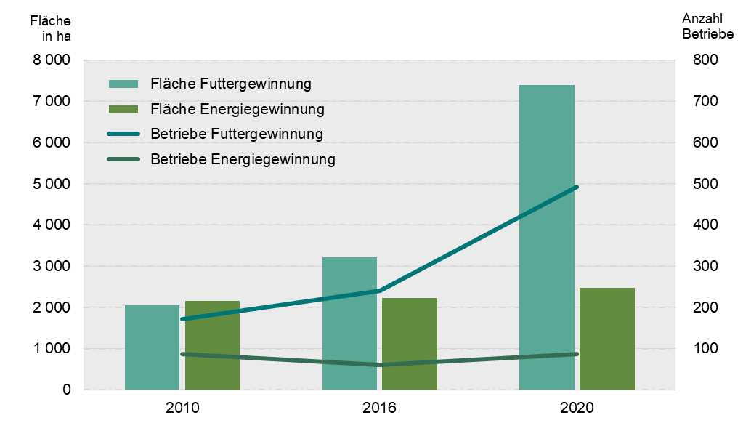
Abb 6a: Zwischenfruchtanbau, darunter Gründüngung 2010, 2016 und 2020
- Fläche in Hektar und Anzahl Betriebe -

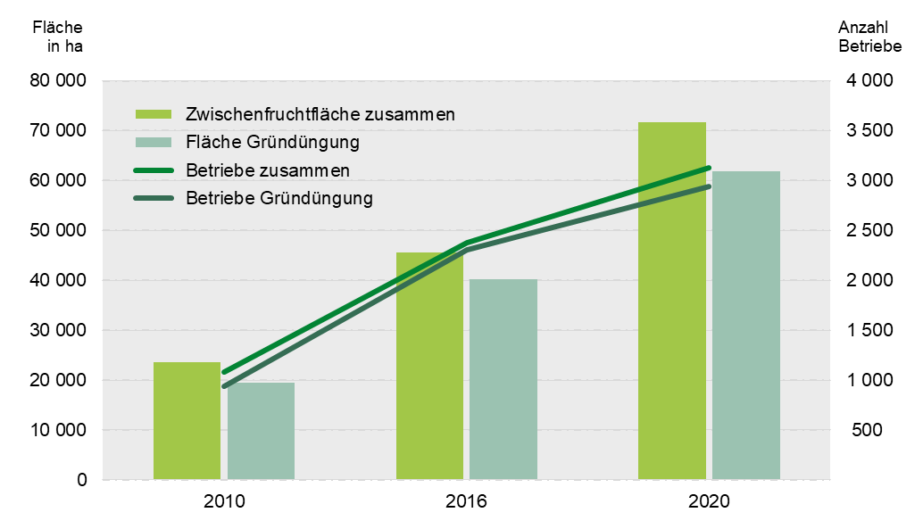

Abb 6b: Zwischenfruchtanbau zur Futter- und Energiegewinnung 2010, 2016 und 2020
- Fläche in Hektar und Anzahl Betriebe -

